睡眠复盘
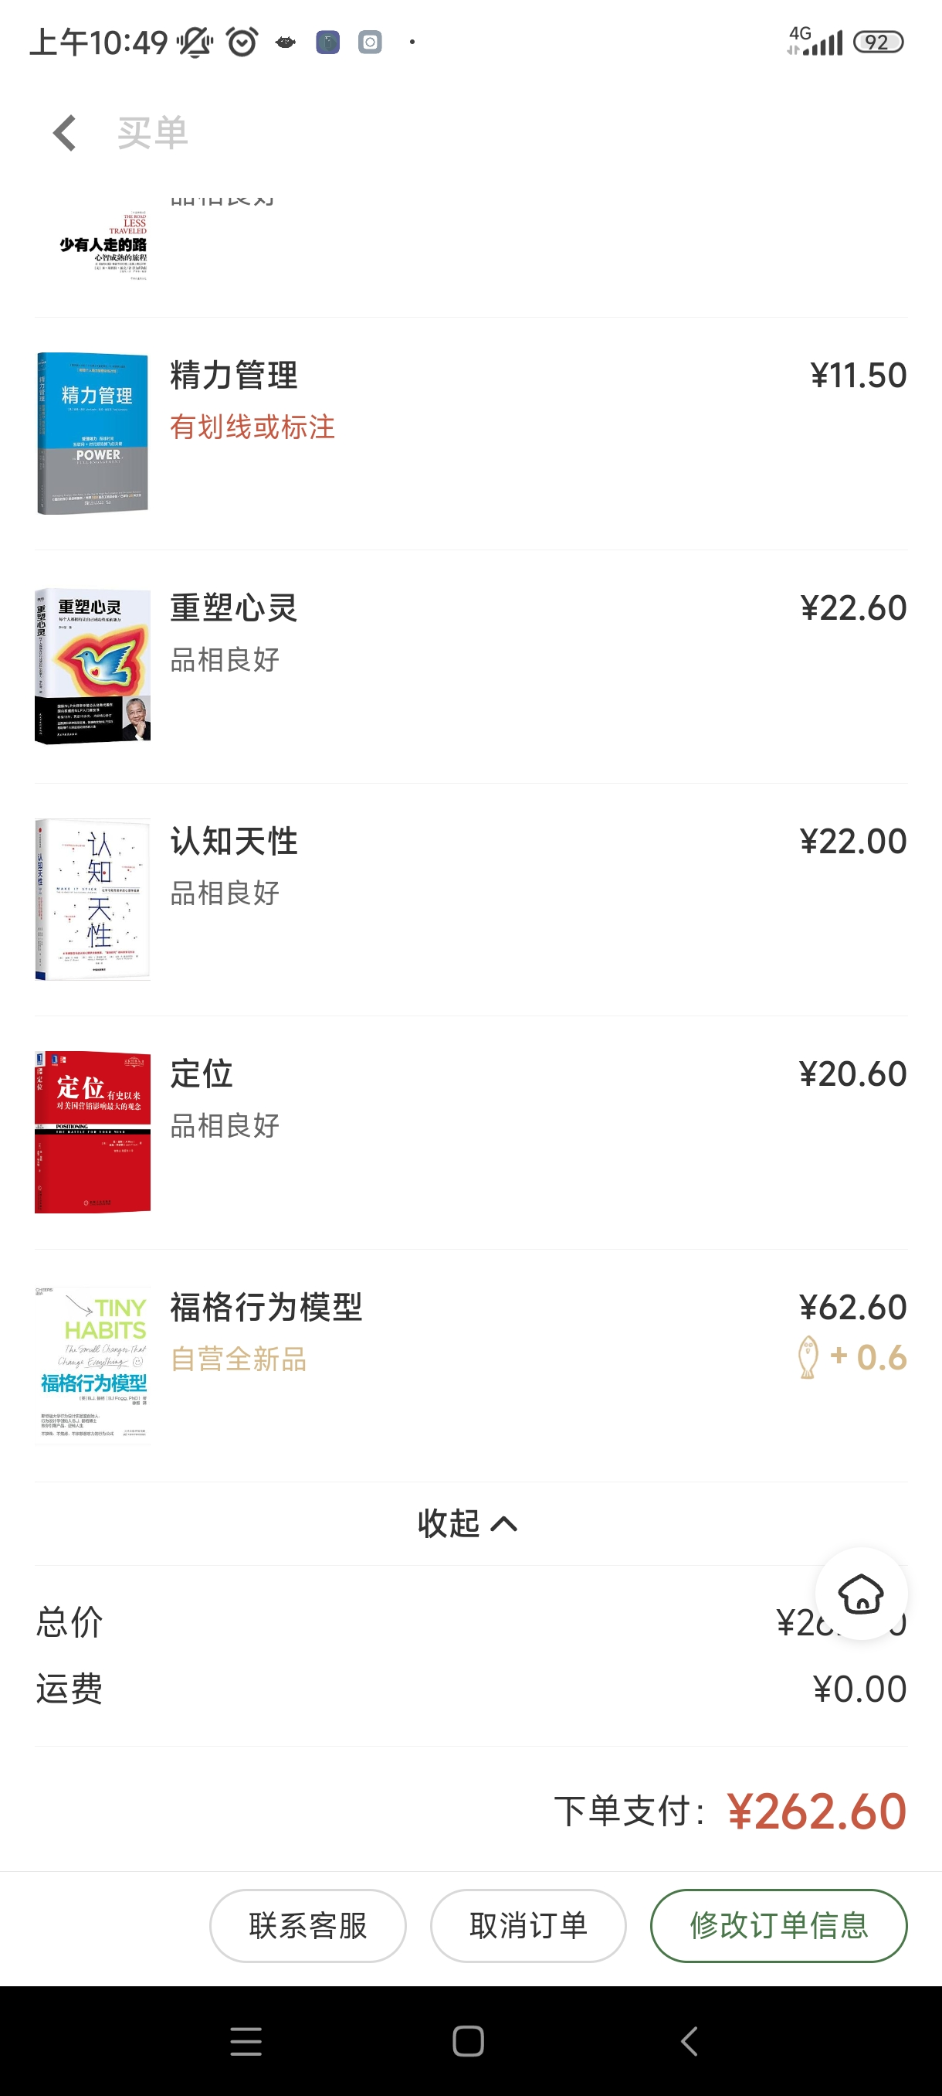
每日复盘 | 2023/2/21 入睡行为回顾
做的好地方部分 | 21:00 手机手工锁屏60分钟，然后放到 收纳盒（厨房） ✔
你提前2天你坚持地方 | 意识到：手机空app自动锁屏根本无用， 你8点提前解锁，你千方百计解除约束 行动：依靠自身不在依靠外力，不做手机控app只监控，不锁屏
做的不好地方 | 20:00点到23:59，用微信读书网页版本看自己上传小说。✔
你1天没坚持到底 | 手机不看，电脑看，你看小说目标没变，然后全部提前解锁电脑限制。【不彻底】
下一步行动： | 八爪鱼：一次购买12本书。不给打着学习旗号，打开电脑和手机-->最后看小说机会。
 | 分工：电脑：下载电子版导入kinder 手机15分钟阅倒计时
教训： | 熬夜看小说惩罚200元，2千元购买理财不靠谱，本次消费262元

